Vergleiche
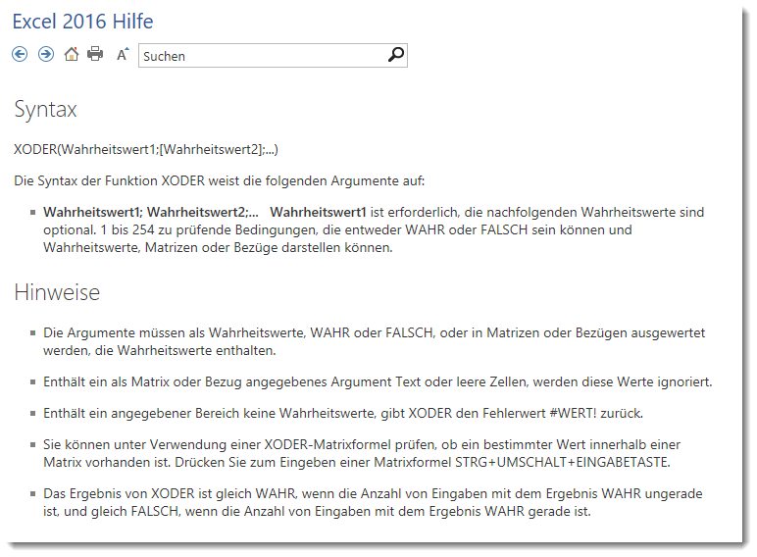
Werte | Reihe | XODER | Formel
1 | 1 | TRUE | =XODER(B2=1)
2 | 0 | TRUE | =XODER(B2=1;B3=1)
3 | 1 | FALSE | =XODER(B2=1;B3=1;B4=1)
4 | 1 | TRUE | =XODER(B2=1;B3=1;B4=1;B5=1)
5 | 1 | FALSE | =XODER(B2=1;B3=1;B4=1;B5=1;B6=1)

